Simplex
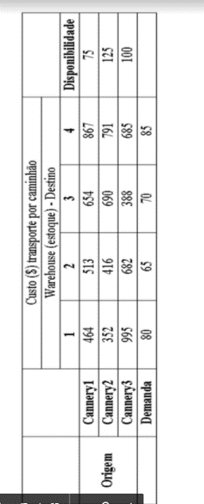

Tabela de Valores
 | D1 | D2 | D3 | D4
O1 | 464 | 513 | 654 | 867
O2 | 352 | 416 | 690 | 791
O3 | 995 | 682 | 388 | 685

Distribuição
 | D1 | D2 | D3 | D4 | ENVIADO | Disponibilidades
O1 | 0 | 0 | 0 | 0 | 0 | 75
O2 | 0 | 0 | 0 | 0 | 0 | 125
O3 | 0 | 0 | 0 | 0 | 0 | 100

RECEBIDO | 0 | 0 | 0 | 0
Necessidades | 80 | 65 | 70 | 85

 |  |  |  |  | Valor Total | 0 | *
 |  |  |  |  |  | *somarproduto

